Nachhaltigkeitscheck GH

Freiwillige QS-Inspektion Nachhaltigkeit Handel
Anlage 4.1
Nachhaltigkeitscheck Großhandel und LEH

 | Version: 01.01.2024

Erläuterung
Grundlegendes
Mit dem QS-Nachhaltigkeitscheck können Sie die Relevanz der für Ihr Unternehmen maßgeblichen Nachhaltigkeitsbereiche ermitteln (hier Handlungsfelder genannt). Diese Handlungsfelder lassen sich in die drei Dimensionen Umwelt, Wirtschaft und Soziales einteilen. Das Ergebnis des Nachhaltigkeitschecks zeigt auf, in welchen Handlungsfeldern Ihr Unternehmen bereits gut aufgestellt ist und an welcher Stelle ggf. noch Verbesserungspotenzial besteht.
Durchführung
Auf den folgenden Seiten/Tabellenblättern tragen Sie ein, auf welche Handlungsfelder Ihr Unternehmen Einfluss nehmen kann und wie relevant diese sind. Bei der Bewertung der Relevanz eines Handlungsfeldes sollten auch die Anforderungen maßgeblicher Anspruchsgruppen einfließen. Im Sinne einer nachhaltigen Entwicklung hilft Ihnen der Check dabei, die Umsetzung eigener Nachhaltigkeitsmaßnahmen sowie die Umsetzung von Maßnahmen in der Lieferkette zu bewerten. Gehen Sie die insgesamt 14 Handlungsfelder durch und füllen Sie die Felder entsprechend Ihrer Einschätzung aus. Das Ausfüllen basiert auf Ihren Erfahrungswerten, daher benötigen Sie für jedes Handlungsfeld jeweils nur wenige Minuten.
● | Klima/Energie
● | Ressourcenschutz
● | Verpackung
● | Abfall/Abwasser
● | LM-Abfälle/Verluste
● | Qualität/LM-Sicherheit
● | Regionale Wirtschaftskreisläufe
● | Lieferkettenbeziehung
● | Automatisierung
● | Verfügbarkeit von Arbeitskräften
● | Zukunftsorientierung
● | Arbeitsbedingungen
● | Arbeitssicherheit
● | Gesellschaftliches Engagement
● | Gesamtauswertung
Ergebnis
Auf dem letzten Tabellenblatt erhalten Sie eine Übersicht über die Relevanz aller Handlungsfelder in Form zweier Spinnennetzdiagramme. Das erste Diagramm zeigt die Relevanz aller Handlungsfelder am Unternehmensstandort, das zweite Diagramm die Relevanz aller Handlungsfelder in der Lieferkette Ihres Unternehmens. Das Ergebnis dient der Identifikation von Stärken sowie Verbesserungspotenzial und damit als Entscheidungshilfe zur Priorisierung der für Sie maßgeblichen Handlungsfelder und ggf. zur Festlegung von Nachhaltigkeitsmaßnahmen.
Hinweis: Eine weitere Hilfestellung bei der Priorisierung der relevanten Handlungsfelder kann Ihnen die Arbeitshilfe Wesentlichkeitsmatrix bieten.
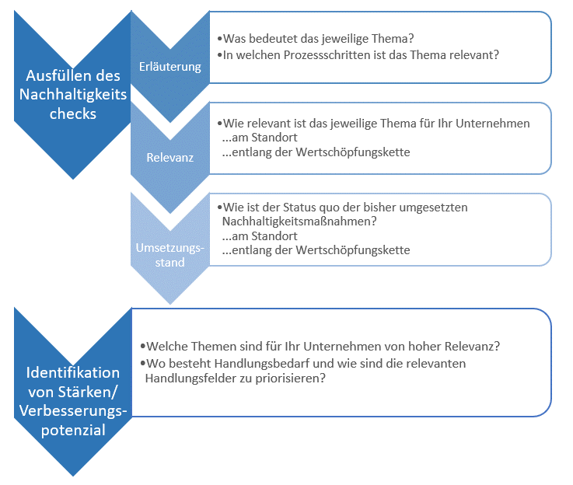

Abb. 1 : QS-Nachhaltigkeitscheck Großhandel

QS Qualität und Sicherheit GmbH
Schwertberger Straße 14, 53177 Bonn
Tel +49 228 35068-0, info@q-s.de
Geschäftsführer: Dr. A. Hinrichs
Gender Disclaimer: Aus Gründen der besseren Lesbarkeit und leichteren Verständlichkeit verwendet QS in einschlägigen Texten das in der deutschen Sprache übliche generische Maskulinum. Hiermit sprechen wir ausdrücklich alle Geschlechteridentitäten ohne wertenden Unterschied an.

Gesamtauswertung
Standort

 | Relevanz Standort | Maßnahmen Standort
Klima/Energie | 3 | 4
Ressourcenschutz | 3 | 4
Verpackung | 3 | 3
Abfall/Abwasser | 1 | 3
Lebensmittelabfälle/-verluste | 2 | 4
Qualität/Lebensmittelsicherheit | 1 | 4
Regionale Wirtschaftskreisläufe | 1 | 1
Lieferkettenbeziehung | 4 | 4
Automatisierung | 3 | 2
Verfügbarkeit von Arbeitskräften | 2 | 2
Zukunftsorientierung | 4 | 3
Arbeitsbedingungen/ Menschenrechte | 2 | 4
Arbeitssicherheit/Gesundheit | 1 | 4
Gesellschaftliches Engagement | 3 | 4


Wertschöpfungskette

 | Relevanz Wertschöpfungskette | Maßnahmen Wertschöpfungskette
Klima/Energie | 3 | 2
Ressourcenschutz | 2 | 1
Verpackung | 2 | 4
Abfall/Abwasser | 2 | 4
Lebensmittelabfälle/-verluste | 0 | 3
Qualität/Lebensmittelsicherheit | 4 | 4
Regionale Wirtschaftskreisläufe | 3 | 2
Lieferkettenbeziehung | 4 | 2
Automatisierung | 2 | 2
Verfügbarkeit von Arbeitskräften | 4 | 3
Zukunftsorientierung | 2 | 2
Arbeitsbedingungen/ Menschenrechte | 1 | 2
Arbeitssicherheit/Gesundheit | 1 | 4
Gesellschaftliches Engagement | 1 | 4

Je höher der Wert, dest eher besteht Handlungsbedarf
 | Differenz Standort | Differenz Wertschöpfungskette
Klima/Energie | 1 | 1
Ressourcenschutz | 1 | 1
Verpackung | 0 | 2
Abfall/Abwasser | 2 | 2
Lebensmittelabfälle/-verluste | 2 | 3
Qualität/Lebensmittelsicherheit | 3 | 0
Regionale Wirtschaftskreisläufe | 0 | 1
Lieferkettenbeziehung | 0 | 2
Automatisierung | 1 | 0
Verfügbarkeit von Arbeitskräften | 0 | 1
Zukunftsorientierung | 1 | 0
Arbeitsbedingungen/ Menschenrechte | 2 | 1
Arbeitssicherheit/Gesundheit | 3 | 3
Gesellschaftliches Engagement | 1 | 3

Optional: Notizen zur Einschätzung

